Sheet2
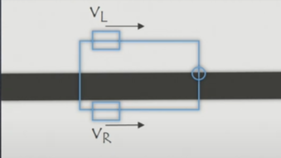
e | wk | vl | vr | intensidad | gray | kp | v | b
33 | 165 | -12.0145 | 28.0145 | 12 | 45 | 5 | 8 | 0.1213
38 | 190 | -15.047 | 31.047 | 12 | 50 | 5 | 8 | 0.1213

